2018_10_data
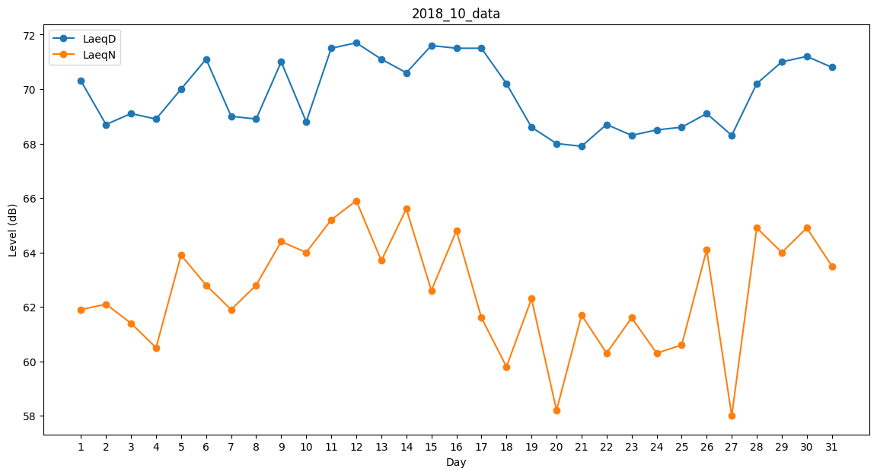
Day | LaeqD | LaeqN
1 | 70.3 | 61.9
2 | 68.7 | 62.1
3 | 69.1 | 61.4
4 | 68.9 | 60.5
5 | 70 | 63.9
6 | 71.1 | 62.8
7 | 69 | 61.9
8 | 68.9 | 62.8
9 | 71 | 64.4
10 | 68.8 | 64
11 | 71.5 | 65.2
12 | 71.7 | 65.9
13 | 71.1 | 63.7
14 | 70.6 | 65.6
15 | 71.6 | 62.6
16 | 71.5 | 64.8
17 | 71.5 | 61.6
18 | 70.2 | 59.8
19 | 68.6 | 62.3
20 | 68 | 58.2
21 | 67.9 | 61.7
22 | 68.7 | 60.3
23 | 68.3 | 61.6
24 | 68.5 | 60.3
25 | 68.6 | 60.6
26 | 69.1 | 64.1
27 | 68.3 | 58
28 | 70.2 | 64.9
29 | 71 | 64
30 | 71.2 | 64.9
31 | 70.8 | 63.5

